wipro
id | Status | Dt Opened | Dt Closed | Area | Description | Gravity | Urgency | Tendency | SUM | Plan Exec Time/Speed (hr) | Real Execution Time/Speed (hr) | Comments
 | C | 2014-07-23 |  | KPI | Mount Wipro Appraisal / TMS / UCF tracking XLS | 2 | 3 | 4 | 9 | 1
 | C | 2014-07-25 |  | MasterC | Read Project documentation (sent from Andre) | 2 | 1 | 4 | 7
 | A | 2014-08-01 |  | Ponto | fix graph on Dot spreadsheet. Negative Banco d Hotas needs to point down | 1 | 1 | 2 | 4
 | D | 2014-08-04 |  | Trainning | Lean 2.0 Trainning | 3 | 4 | 4 | 11
 | O | 2014-12-02 |  | MasterC | AC do LM
 |  |  |  |  | AC do AGM
 | D | 2014-12-04 | 2014-12-05 | Trainning | Mandatory Trainning evidences setn by email.
 | D |  |  |  | reembolso estacionam.
 |  |  |  |  | PÓS - Positivo
 |  |  |  |  | PÓS - FGV
 |  |  |  |  | Imprimir Organograma Wipro
 | O | 2015-11-11 |  |  | Apartamento Portao. Localização
 |  |  |  |  | Nitrição (Apps Saude)
 |  |  |  |  | Transferir Pontos Cartao p/ SMILES
 |  |  |  |  | Agendar Exames no G-Agenda
 |  |  |  |  | TIM - Qtdade do 3g

 | STATUS:

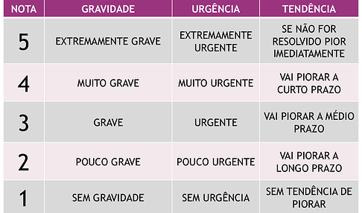
 | C - Created
 | A- Analysed / Action pending |  |  |  |  |  | GUT:
 | O - Ongoing |  |  |  |  |  | G= 1 para ocorrências de baixa gravidade e G=5 para ocorrências grave;
 | W - Waiting some response / feedback |  |  |  |  |  | U= 1 para baixa urgência e U= para alta urgência de solução
 | D - Done |  |  |  |  |  | T= 1 a situação não irá piorar se nada for feito e T=5 a situação irá ficar muito pior se nada for feito.
 | x-Canceled-F*k

